信用交易
融资融券市场交易数据统计(2026-04-10)

标的证券 | 融资融券余额（亿元） | 融资余额（亿元） | 融券余额（亿元） | 融资买入额（亿元） | 融资融券规模变化（亿元） | 融资余额增幅(‰) | 融券余额增幅(%)
统计数据 | 26,144.04 | 25,874.04 | 188.95 | 2,341.62 | 56.93 | 2.06 | 2.11
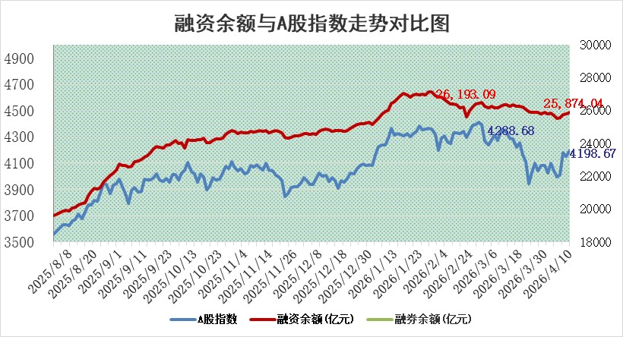

 |  |  |  |  |  |  |  | 305,932,142.23
 |  |  |  |  |  |  |  | 288615228.52
 |  |  |  |  |  |  |  | 288615228.52
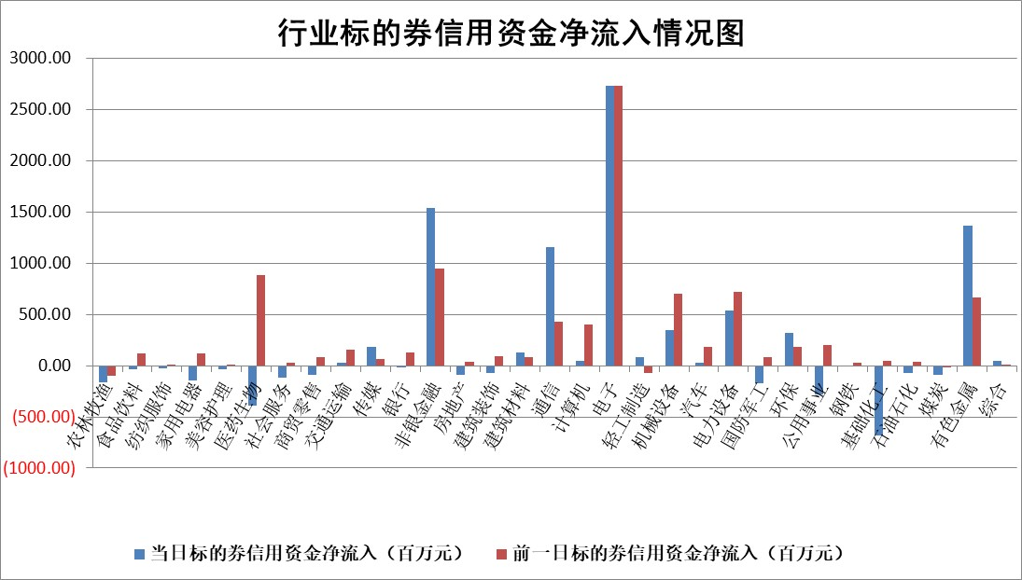

标的基金代码 | 标的基金简称 | 融资余额/市值(%) | 融资余额增幅(%) | 融资买入额/成交金额(%) | （融资余额净增额-融券余额净增额）/市值(‱) | 融券余额降幅(%) | ABS[（融资余额净增额-融券余额净增额）/市值净增额-1](%)
159902 | 华夏中小板ETF | 0.00 | 0.00 | 0.00 | 0.00 | 0.00 | 100.00
159915 | 易方达创业板ETF | 1.53 | 3.19 | 16771.12 | 4.52 | -3.44 | 97.10
159919 | 嘉实沪深300ETF | 0.98 | -1.00 | 0.88 | -1.34 | -23.52 | 101.44
159920 | 华夏恒生ETF | 26.98 | -0.05 | 3.52 | -0.99 | 72.76 | 102.52
159922 | 嘉实中证500ETF | 1.04 | -10.95 | 62.18 | -13.81 | -2.55 | 105.63
159925 | 南方沪深300ETF | 0.21 | -26.47 | 0.10 | -6.22 | 30.97 | 80.05
159928 | 消费ETF | 2.31 | 3.94 | 3.91 | 8.77 | 0.18 | 103.25
159934 | 易方达黄金ETF | 9.54 | -0.21 | 15.68 | -1.99 | 0.00 | 102.96
159939 | 全指信息技术ETF | 0.41 | -21.02 | 17.28 | -9.38 | 44.07 | 109.71
159940 | 全指金融地产ETF | 0.19 | -0.10 | 0.00 | -0.02 | 0.00 | 100.02
159995 | 半导体芯片ETF | 1.54 | -1.60 | 78.76 | -2.17 | 7.48 | 102.13
159997 | 天弘中证电子ETF | 1.20 | 4.20 | 4.31 | 6.30 | 100.00 | 97.72
159998 | 天弘中证计算机主题ETF | 1.00 | -1.16 | 0.09 | -1.17 | 0.00 | 101.29
510050 | 华夏上证50ETF | 2.51 | -0.68 | 99.84 | -2.27 | -3.32 | 91.89
510180 | 华安上证180ETF | 0.35 | -1.42 | 0.72 | -0.43 | 7.46 | 100.54
510880 | 华泰柏瑞红利ETF | 0.56 | -0.80 | 5.12 | -0.48 | -5.01 | 112.63
510900 | 易方达恒生H股ETF | 48.87 | 0.25 | 7.08 | 11.98 | 0.00 | 28.29
511010 | 5年期国债ETF | 1.85 | -2.55 | 0.05 | -4.85 | 0.00 | 133.47
511380 | 可转债及可交换债券ETF | 2.16 | 10.12 | 49.15 | 15.88 | -10.69 | 114.35
512000 | 全指证券ETF | 6.56 | -2.65 | 60.33 | -18.01 | -4.37 | 114.69
512010 | 沪深300医药卫生ETF | 3.45 | -0.06 | 14.81 | -0.17 | 0.34 | 19.70
512070 | 沪深300非银ETF | 2.01 | -3.01 | 3931.19 | -6.31 | -11.49 | 71.36
512400 | 南方中证申万有色金属ETF | 1.87 | -1.62 | 3.41 | -2.86 | 4.38 | 116.61
512580 | 广发中证环保产业ETF | 0.38 | -10.27 | 0.22 | -4.37 | 0.00 | 101.73
512660 | 国泰中证军工ETF | 2.51 | -4.60 | 3.52 | -11.15 | 3.27 | 108.93
512800 | 华宝中证银行ETF | 4.15 | 1.97 | 2.17 | 8.34 | 3.01 | 103.94
512980 | 广发中证传媒ETF | 2.70 | -2.71 | 318.17 | -7.65 | -1.14 | 112.81
515030 | 华夏中证新能源汽车ETF | 0.71 | -4.33 | 0.81 | -3.78 | -2.74 | 101.77
515050 | 华夏中证5G通信主题ETF | 1.06 | -13.08 | 8.65 | -16.91 | -3.39 | 105.06
515070 | 华夏中证人工智能ETF | 1.13 | 7.56 | 7.54 | 7.94 | 0.00 | 58.91
标的股票比较指标 |  | 融资余额/流通A股市值(%) | 融资余额增幅(%) | 融资买入额/成交金额(%) | （融资余额净增额-融券余额净增额）/流通A股市值(‱) | 融券余额降幅(%) | ABS[（融资余额净增额-融券余额净增额）/流通A股市值净增额-1](%)
前十名标的个股 |  | 福建水泥 | 奥尼电子 | 海融科技 | 杰美特 | 致远新能 | 康力源
 |  | 木林森 | 航天电器 | 众鑫股份 | 三联锻造 | 航民股份 | 东材科技
 |  | 信凯科技 | 奥瑞金 | 鸥玛软件 | 恒铭达 | 德龙汇能 | 远翔新材
 |  | 安联锐视 | 工大科雅 | 盛景微 | 英唐智控 | 我爱我家 | 凯莱英
 |  | 超颖电子 | 三联锻造 | 科大智能 | 奥瑞金 | 卓易信息 | 木林森
 |  | 索辰科技 | 永鼎股份 | 奥瑞金 | 长江通信 | 新锦动力 | 建研设计
 |  | 星云股份 | 杰美特 | 东方创业 | 海科新源 | 中化国际 | 中光防雷
 |  | 福星股份 | 中一科技 | 双元科技 | 长盈通 | 腾达建设 | 恒兴新材
 |  | 天马科技 | 长江通信 | 铁科轨道 | 华宏科技 | 明泰铝业 | 线上线下
 |  | 鸿铭股份 | 国城矿业 | 龙利得 | 欧莱新材 | 青达环保 | 信凯科技
后十名标的个股 |  | 山东章鼓 | 康为世纪 | 中恒电气 | 康为世纪 | 德邦科技 | 江南新材
 |  | 恒信东方 | 新乳业 | 海泰科 | 百川股份 | 硅宝科技 | 水发燃气
 |  | 司尔特 | 百川股份 | 首钢股份 | 同宇新材 | 鼎阳科技 | 迈拓股份
 |  | 德邦股份 | 同宇新材 | 华钰矿业 | 福立旺 | 海欣股份 | 邦彦技术
 |  | 集友股份 | 建研设计 | 甘肃能化 | 建研设计 | 绿通科技 | 天奥电子
 |  | 达华智能 | 福立旺 | 安诺其 | 蒙草生态 | 东方锆业 | 西点药业
 |  | 京山轻机 | 华曙高科 | 山东章鼓 | 诚达药业 | 中铝国际 | 宝新能源
 |  | 得润电子 | 建龙微纳 | 恒信东方 | 泽润新能 | 宝丽迪 | 隆扬电子
 |  | 金通灵 | 湖南发展 | 司尔特 | 英特科技 | 纳微科技 | 顺钠股份
 |  | 人福医药 | 德赛电池 | 德邦股份 | 哈投股份 | 楚天龙 | 圣泉集团
说明：1.以上普通交易数据和信用交易数据皆以交易日收盘后数据为基准；2.上述标的证券总数据只计算标的证券市场总数据，不包括从标的证券中调出去标的证券数据，所以与交易所公布的总值略有不同； 3.上述行业采用申万一级行业分类；4.以上标的基金和标的个股中比较的6个指标值中：前5个（从左至右）为正向指标，值越大排名越靠前；第6个为逆向指标，值越小，排名越靠前；5.第6个指标中ABS[]表示求绝对值，其主要用于考量信用资金相对净流入对股价相对净变化的贡献程度；6.数据来源：wind，交易所。

 |  |  |  | 证券代码 | 新增融资余额 | 融资买入额 | 融资买入增幅前10
 |  | 1 | 西部建设 | 002302 | 80643953 | 177472374 | 41%
 |  | 2 | 天键股份 | 301383 | 27855096 | 56831811 | 39%
 |  | 3 | 井松智能 | 688251 | 7040854 | 13763946 | 27%
 |  | 4 | 国电电力 | 600795 | 116116226 | 151740647 | 23%
 |  | 5 | 华立科技 | 301011 | 9342856 | 31199107 | 23%
 |  | 6 | 捷邦科技 | 301326 | 9066090 | 22350547 | 22%
 |  | 7 | 海利尔 | 603639 | 19864834 | 35520613 | 20%
 |  | 8 | 华研精机 | 301138 | 7597460 | 13339451 | 16%
 |  | 9 | 鹏辉能源 | 300438 | 83773067 | 304558811 | 16%
 |  | 10 | 建科股份 | 301115 | 7106455 | 29879412 | 15%

